Sheet1
广州医科大学附属第三医院一次性餐具报价表（2025）
序号 | 图片 | 货物名称 | 规格/材质/装箱数量 | 单位 | 含税单价 | 全年使用量(箱） | 总价（元）
1 |  | 透明-1000碗 | 规格：口径：14cm，高度:8.5cm（±0.2） 材质：PP 数量：600庄 | 箱 |  | 1 | 0
2 | 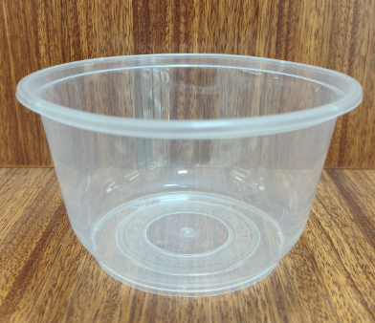 | 透明-850碗 | 规格：口径：14cm，高度:7.7cm（±0.2） 材质：PP 数量：600庄 | 箱 |  | 36 | 0
3 | 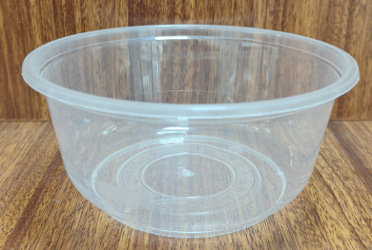 | 透明-700碗 | 规格：口径：14cm，高度:6.3cm（±0.2） 材质：PP 数量：600庄 | 箱 |  | 64 | 0
4 | 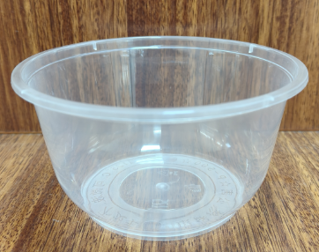 | 透明-500碗 | 规格：口径：11.9cm，高度:6.2cm（±0.2） 材质：PP 数量：600庄 | 箱 |  | 797 | 0
5 | 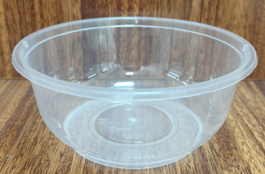 | 透明-360碗 | 规格：口径：11.9cm，高度:4.8cm（±0.2） 材质：PP 数量：600庄 | 箱 |  | 343 | 0
6 | 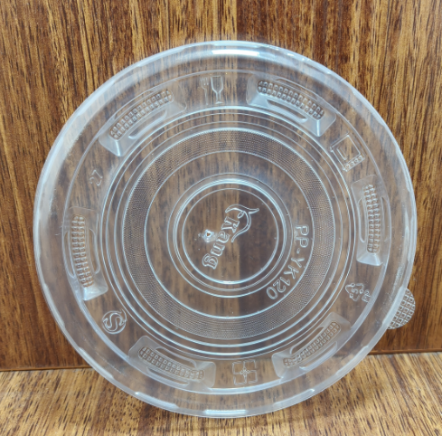 | 透明-120盖 | 规格：直径：12cm 材质：PP 数量：600庄 | 箱 |  | 1122 | 0
7 | 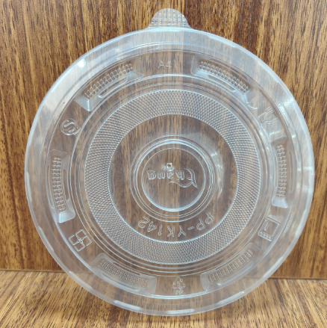 | 透明-142盖 | 规格：直径：14.2cm 材质：PP 数量：600庄 | 箱 |  | 100 | 0
8 | 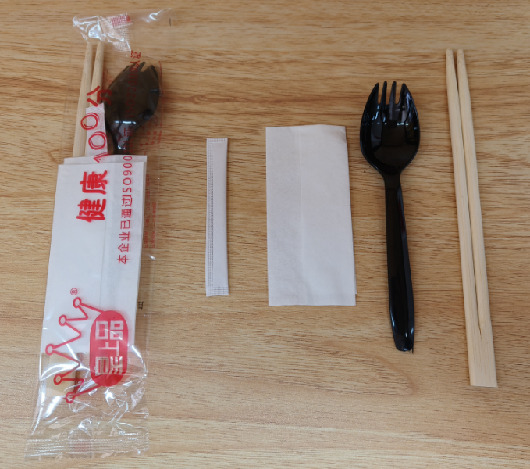 | 黑色叉更四合一 | 规格：14.7cm叉更+19.5光竹筷子+牙签+纸巾 材质：PP+竹+竹+纸浆 数量：1000庄 | 箱 |  | 205 | 0
9 | 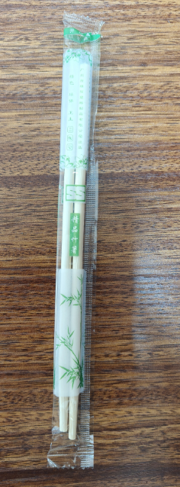 | 一次性筷子 | 规格：长：20cm，宽：5.5mm 材质：竹 数量：2000庄 | 箱 |  | 523 | 0
10 | 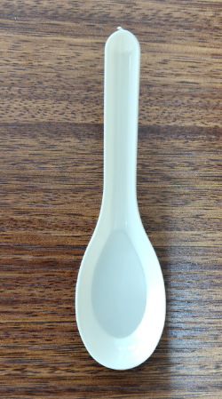 | 米色-饭更 | 规格：长：11.9cm，宽：3.4cm（±0.2） 材质：PS 数量：5000庄 | 箱 |  | 162 | 0
11 |  | 二合一餐包（筷子、饭更） | 规格：5.5厘筷子+米色饭更 材质：竹+PS 数量：1000庄 | 箱 |  |  | 0
12 | 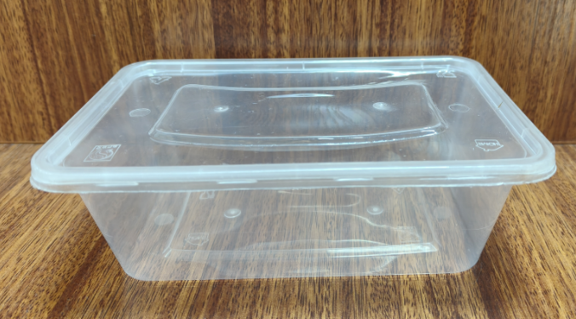 | 透明-750ML长形盒连盖 | 规格：长：17cm，宽：11.7cm，连盖高度：5.6cm（±0.2） 材质：PP 数量：300庄 | 箱 |  | 17 | 0
13 | 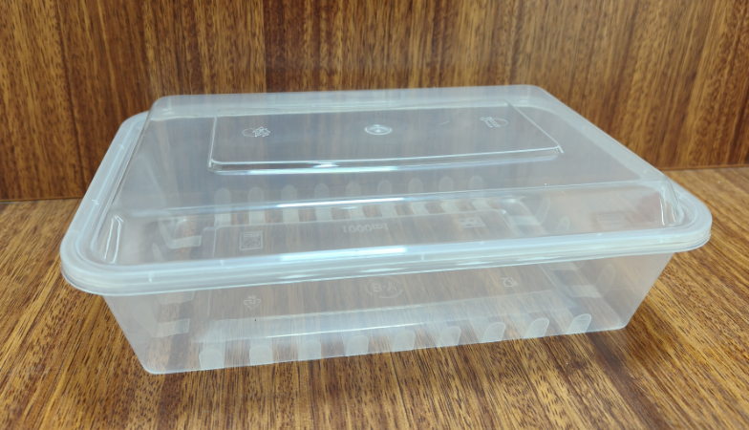 | 透明-1000ML大方盒连盖 | 规格：长：21.6cm，宽：14.6cm，连盖高度：6.4cm（±0.2） 材质：PP 数量：500庄 | 箱 |  | 2 | 0
14 | 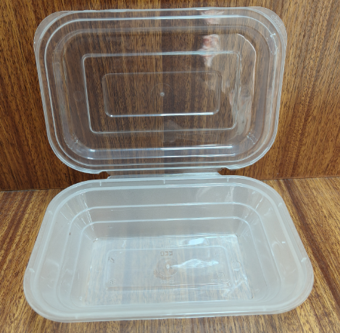 | 透明-450ML连体盒 | 规格：长：18.9cm，宽：12.9cm，连盖高度：4.9cm（±0.2） 材质：PP 数量：300庄 | 箱 |  | 38 | 0
15 | 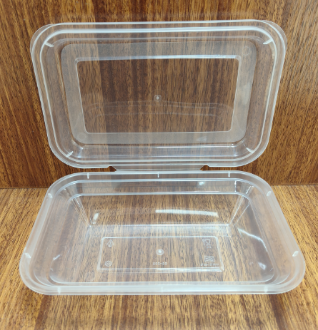 | 透明-398单格连体盒 | 规格：长：17.6cm，宽：11.8cm，连盖高度：4.5cm（±0.2） 材质：PP 数量：300庄 | 箱 |  | 1536 | 0
16 | 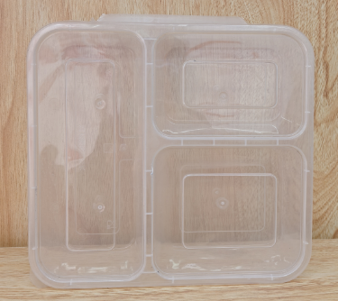 | 透明-三格连体盒 | 规格：长：20.5cm，宽：19cm，连盖高度：4.3cm（±0.2） 材质：PP 数量：150庄 | 箱 |  | 3404 | 0
17 | 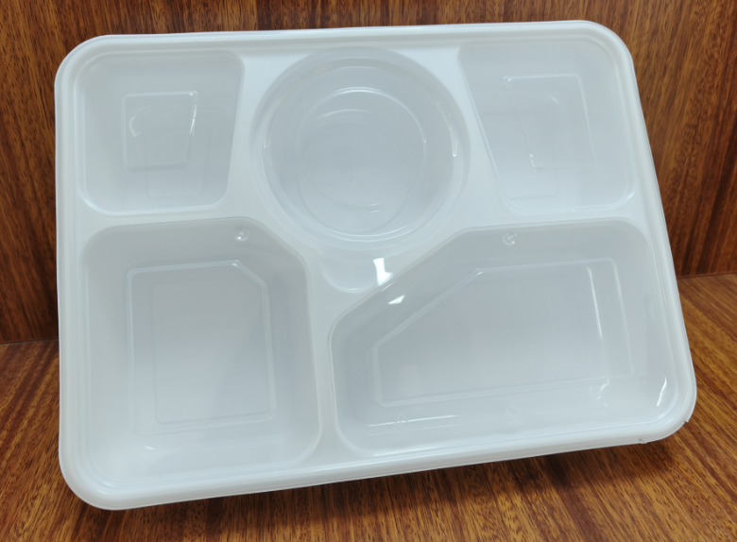 | 白底透盖 -五格盒连体 锁扣款 | 规格：长：26.9cm，宽：20.1cm，连盖高度：5cm（±0.2） 材质：PP 数量：100庄 | 箱 |  | 10 | 0
18 | 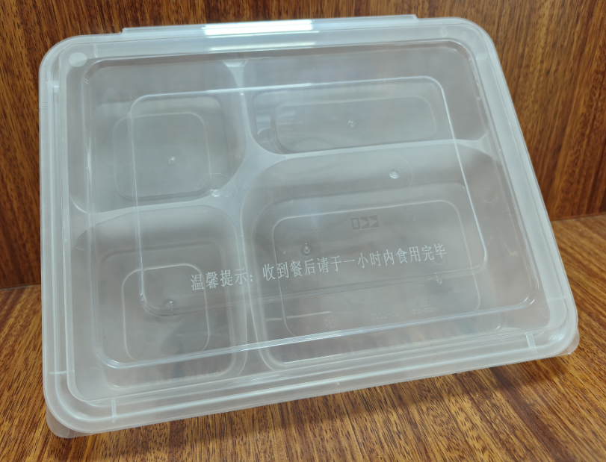 | 透明-四格连体盒 | 规格：长：23.7cm，宽：18.5cm，连盖高度：5cm（±0.2） 材质：PP 数量：120庄 | 箱 |  | 12 | 0
19 | 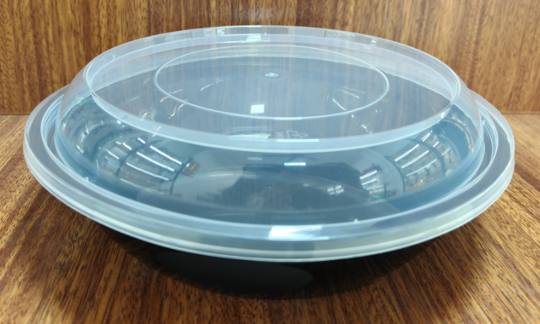 | 黑色-大碗连高盖 | 规格：口径：21cm，连盖高度：6.4cm（±0.2） 材质：PP 数量：200庄 | 箱 |  | 11 | 0
20 | 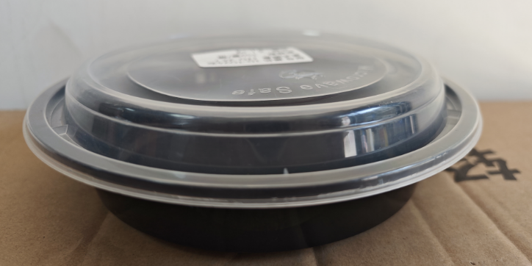 | 黑色-圆碗连高盖 | 规格：口径：18.2cm，连盖高度：5.7cm（±0.2） 材质：PP 数量：150庄 | 箱 |  |  | 0
21 | 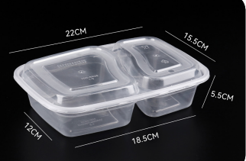 | 透明-双格盒连盖 | 规格：长：22cm，宽：15.5cm，连盖高度：5.7cm（±0.2） 材质：PP 数量：150庄 | 箱 |  | 73 | 0
22 | 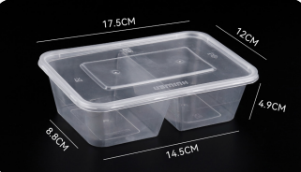 | 透明-650二格盒连盖（五五分 ） | 规格：长：17.5cm，宽：12cm，连盖高度：4.9cm（±0.2） 材质：PP 数量：300庄 | 箱 |  | 743 | 0
23 | 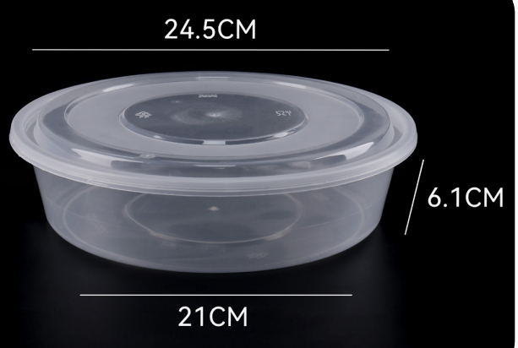 | 透明-2000ML圆盘连盖 | 规格：口径：24.5cm，底宽：21cm，连盖高度：6.6cm（±0.2） 材质：PP 数量：90庄 | 箱 |  | 35 | 0
24 | 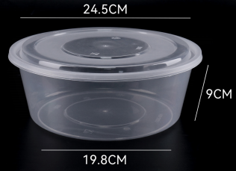 | 透明-3000ML圆盘连盖 | 规格：口径：24.5cm，底宽：19.8cm，连盖高度：9.5cm（±0.2） 材质：PP 数量：90庄 | 箱 |  | 4 | 0
25 | 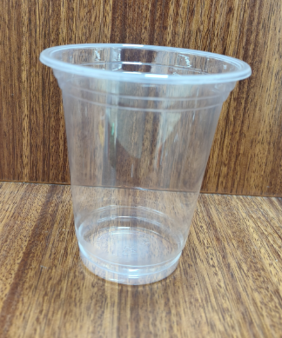 | 透明-340光杯 | 规格：口径：9.5cm，高度：10.4cm 材质：PP 数量：1000庄 | 箱 |  | 111 | 0
26 | 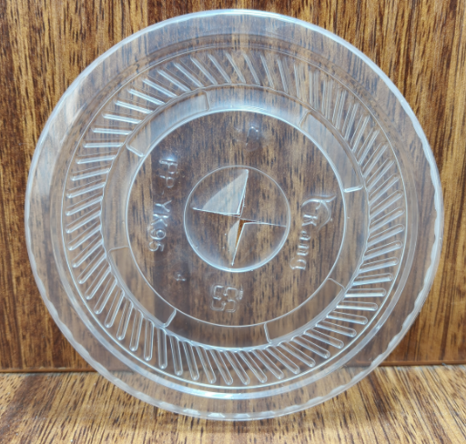 | 透明-95平盖 | 规格：直径：9.5cm 材质：PP 数量：1000庄 | 箱 |  | 115 | 0
27 |  | 450保鲜膜 | 规格：长：400YD，宽45cm 材质：PVC 数量：6卷 | 箱 |  | 35 | 0
28 | 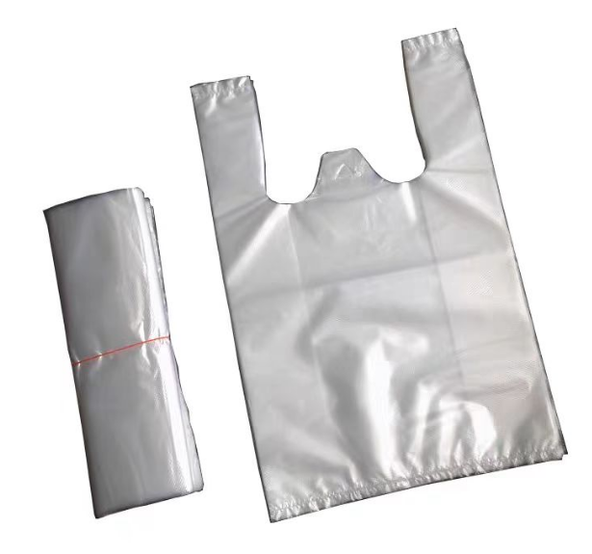 | 透明-17公分胶袋 | 规格：宽：17cm，高度：27.7cm（含提手）（±0.2） 材质：PP 数量：9000庄 | 袋 |  | 71 | 0
29 |  | 透明-26公分胶袋 | 规格：宽：26cm，高度：41.5cm（含提手）（±0.2） 材质：PP 数量：3600庄 | 袋 |  | 90 | 0
30 |  | 透明-30公分胶袋 | 规格：宽：30cm，高度：47.2cm（含提手）（±0.2） 材质：PP 数量：2500庄 | 袋 |  | 1 | 0
31 | 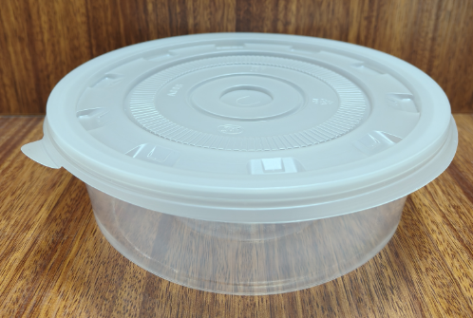 | 800ML年糕盒连盖 | 规格：口径：17.7cm，连盖高度：6.1cm（±0.2） 材质：PP 数量：600庄 | 箱 |  | 7 | 0
32 | 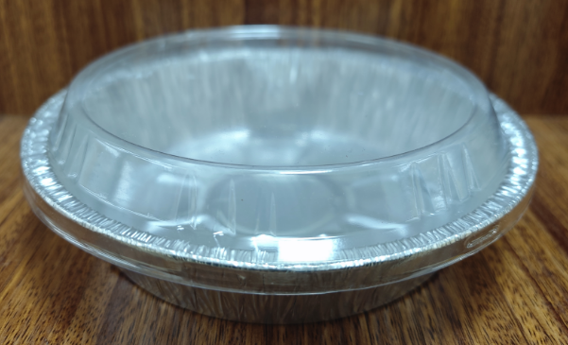 | 圆形锡纸盘连盖 | 规格：口径：17.8cm，连盖高度：5.5cm（±0.2） 材质：盒：铝箔，盖：PP 数量：1000庄 | 箱 |  | 19 | 0
33 | 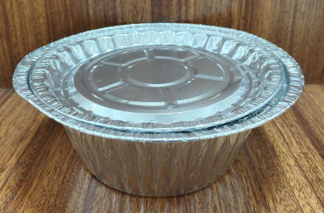 | 圆形锡纸碗连盖 | 规格：口径：17.9cm，连盖高度：6.6cm（±0.2） 材质：铝箔 数量：1000庄 | 箱 |  | 7 | 0
34 | 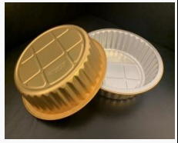 | MSD-870ML金色锡纸圆盒 | 规格：口径：18cm，高度：4.5cm（±0.2） 材质：铝箔 数量：500庄 | 箱 |  |  | 0
35 | 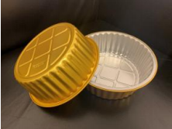 | MSD-1150ML金色锡纸圆盒 | 规格：口径：18cm，高度：6cm（±0.2） 材质：铝箔 数量：500庄 | 箱 |  |  | 0
36 | 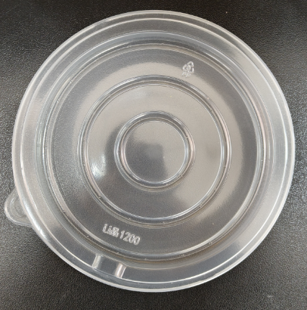 | 180口径PP盖(配金色锡纸盒） | 规格：直径：18cm 材质：PP 数量：500庄 | 箱 |  |  | 0
37 | 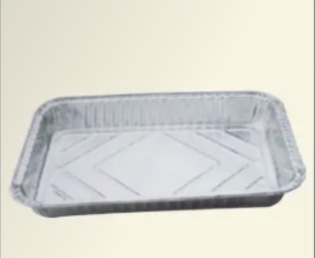 | 9850大锡纸盘 | 规格：长：52.5cm，宽：32.5cm，高：8.1cm（±0.2）容量：9600ML 材质：铝箔 数量：100庄 | 箱 |  | 1 | 0
38 | 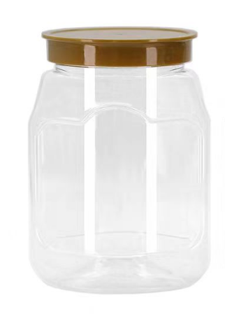 | A800瓶+87.2垫+88金皇冠盖 | 规格：口径：8.5cm，连盖高度：15.5cm（±0.2） 材质：PET 数量：100庄 | 个 |  | 9240 | 0
39 | 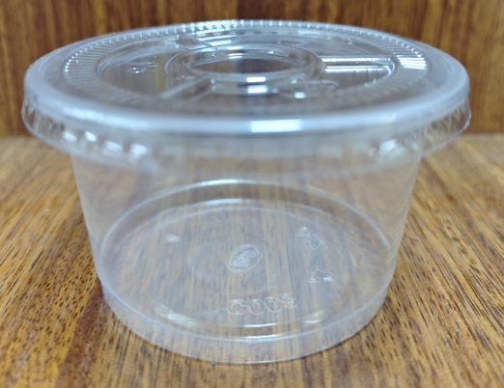 | 透明-250ML啫喱杯连盖 | 规格：口径：9.6cm，连盖高度：5.6cm（±0.2） 材质：PP 数量：2000庄 | 箱 |  | 23 | 0
40 | 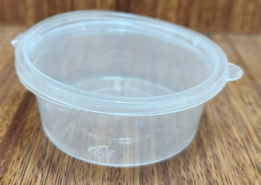 | 透明-3安连体酱汁杯 | 规格：容量：75ML 材质：PP 数量：1000庄 | 箱 |  | 2 | 0
41 | 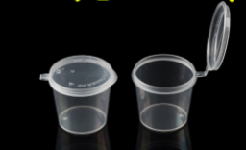 | 透明-1安连体酱汁杯 | 规格：容量：25ML 材质：PP 数量：2000庄 | 箱 |  | 7 | 0
42 | 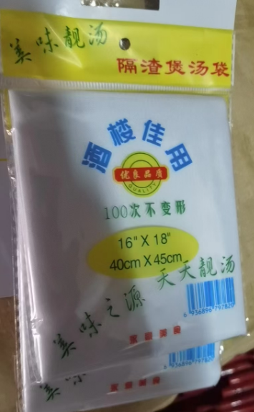 | 煲汤袋 | 规格：40cm*45cm 材质：棉布 数量：12庄 | 排 |  | 9 | 0
43 |  | 包纸 | 规格：6cm*6cm 材质：硅油纸 数量：五斤 | 箱 |  | 2 | 0
44 |  | 包纸 | 规格：7cm*7cm 材质：硅油纸 数量：五斤 | 箱 |  | 5 | 0
45 |  | 包纸 | 规格：8cm*8cm 材质：硅油纸 数量：五斤 | 箱 |  | 4 | 0
46 | 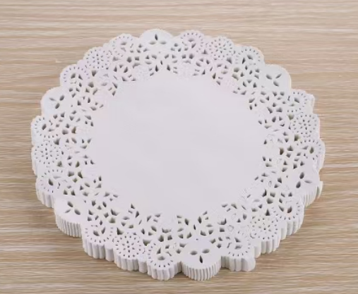 | 花底纸 | 规格：直径：21.6cm 材质：纸 数量：1200庄 | 箱 |  | 1 | 0
47 | 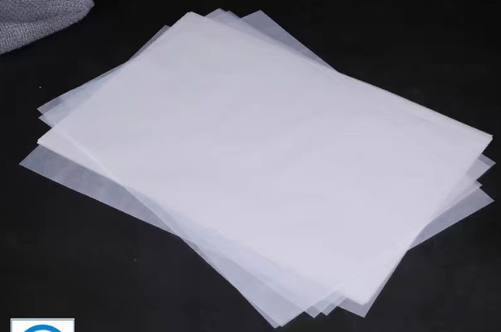 | 40*60油纸 | 规格：40cm*60cm 材质：硅油纸 数量：350庄 | 包 |  | 9 | 0
48 | 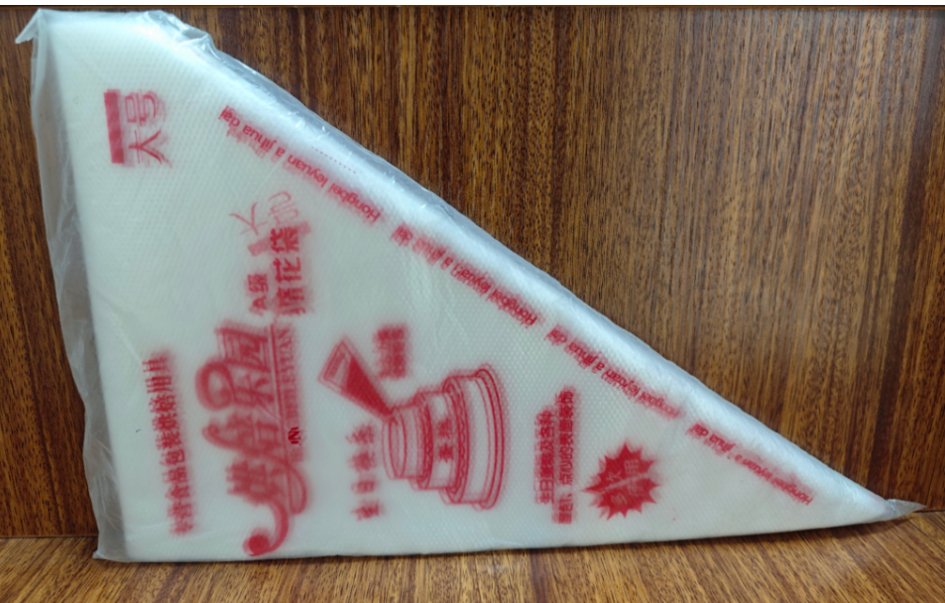 | 挤花袋 | 规格：大号 材质：PE 数量：100庄 | 包 |  | 3 | 0
49 |  | 台布 | 规格：1.6m*1.6m 材质： PE 数量：20庄 | 卷 |  | 30 | 0
50 | 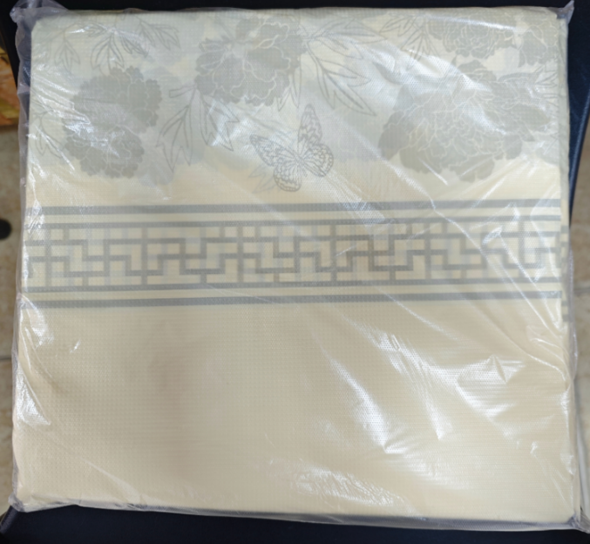 | 黄花台布（厚） | 规格：1.8m*1.8m 材质：石塑 数量：10庄 | 包 |  | 3 | 0
51 |  | 24高温有纹筷子 | 规格：24cm 材质：合金 数量：100庄 | 双 |  | 1000 | 0
52 | 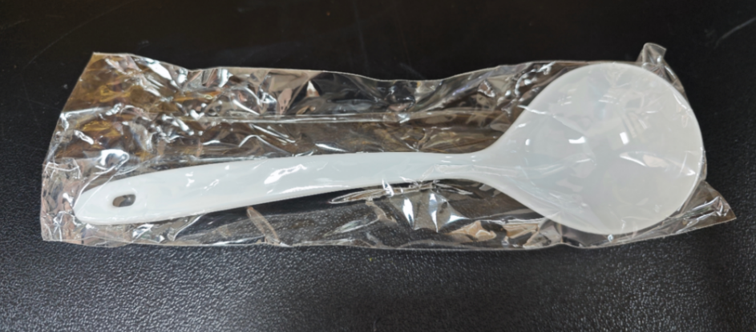 | 一次性大汤更（独立白色） | 规格：长：19.5cm，宽：5.9cm 材质：：PP 数量：100庄 | 箱 |  | 2 | 0
53 | 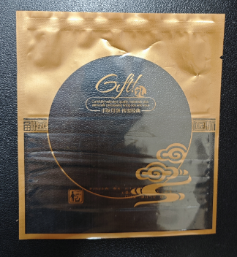 | 月饼外袋 | 规格：10cm*13.5cm 材质：食品级可接触 数量：100庄 | 个 |  | 1600 | 0
54 | 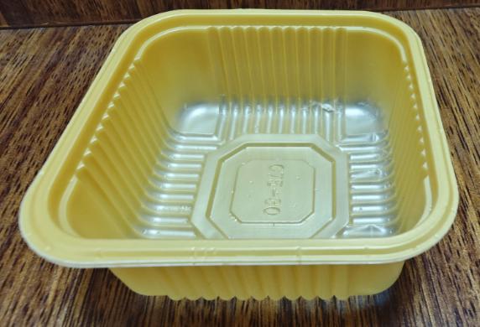 | 月饼单托 | 规格：7cm*7cm 材质：PP 数量：100庄 | 个 |  | 1600 | 0
55 | 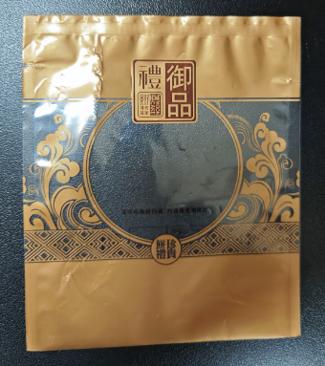 | 月饼外袋 | 规格：14cm*16cm 材质：食品级可接触 数量：100庄 | 个 |  | 12000 | 0
56 | 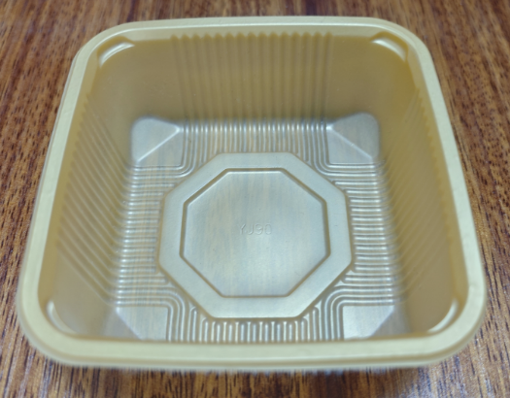 | 月饼单托 | 规格：9cm*9cm 材质：PP 数量：100庄 | 个 |  | 12500 | 0
57 | 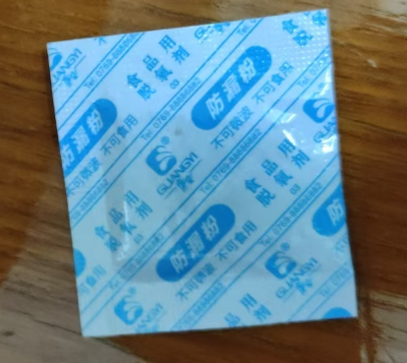 | 保鲜剂 | 规格：50型 材质：食品用脱氧剂 数量：200庄 | 包 |  | 85 | 0
58 | 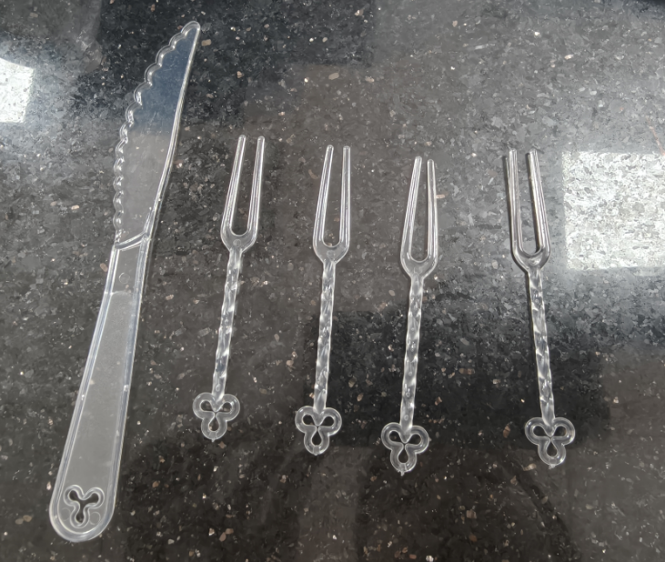 | 月饼刀叉 | 规格：刀*1把，16cm；叉*4支9.2cm 材质：PP 数量：100庄 | 包 |  | 20 | 0
59 | 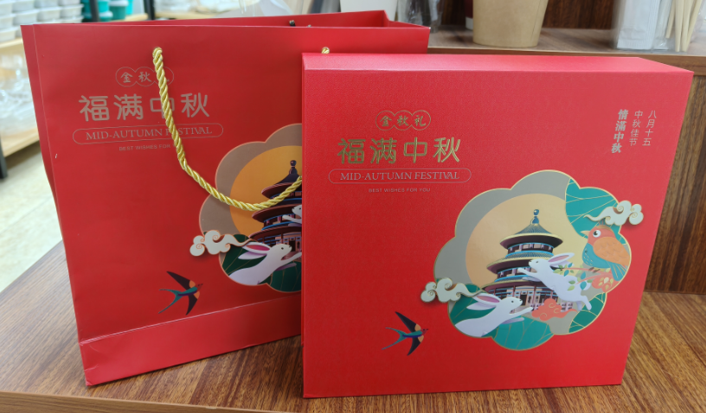 | 月饼纸盒配手挽袋 | 规格：盒：宽：26cm*高：25.9cm ，连盖高度：6.5cm 材质：纸 数量：10庄 | 套 |  | 550 | 0
60 | 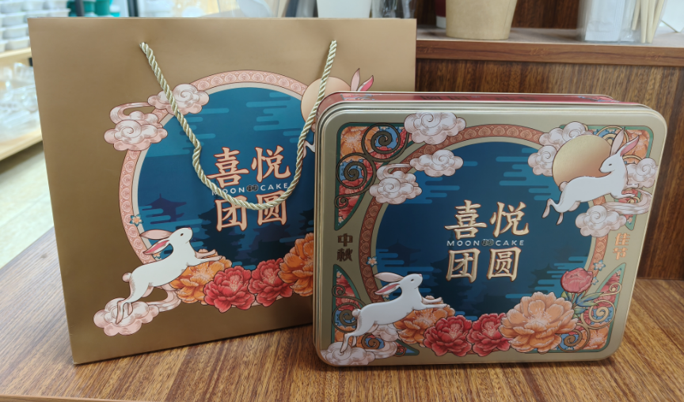 | 月饼铁盒配手挽袋 | 规格：长：25.4cm，宽：21.5cm，连盖高度：6.4cm 材质：铁 数量：10庄 | 套 |  | 1100 | 0
61 |  | 银边碟 | 规格：直径：19cm 材质：PS硬塑 数量：200庄 | 箱 |  | 1 | 0
62 |  | 独立包装手套（2只装） | 规格：M码 材质：PE 数量：1000庄 | 袋 |  | 1 | 0
 |  |  |  |  |  | 合计 | 0
 |  |  |  | 3年总费用 |  | 0

